Sheet2
2026年供应链选品探厂台账

序号 | 基本信息 |  |  |  | 品控体系 |  | 核心画像 |  |  |  |  |  |  | 商务条件 |  |  |  | 后续跟进
 | 企业名称 | 验厂日期 | 验厂人员 | 企业地址 | 俄罗斯相关认证 | 不良品处理流程 | 主营类目、产品 |  | 行业资历 | 销售市场 | 工厂规模 | 业务模式 | 相关合作品牌 | 最低起订量 | 付款方式 | 报价水平 | 交期 | 带回样品 | 样品图片 |  |  |  | 工厂建议/从工厂处得到的市场信息 | 备注
1 | 珠海市晨晏科技有限公司 何小姐18211499862 | 2026-03-11 | 王晓媛、谢润浩、彭磊、何欣 | 珠海市金湾区三灶镇恒辉路16号厂房五楼508房 | 无，可配合自行认证 | 支持补寄 或下批订单补发 | 美容美发电器、家居电器 | 高速/低速、可折叠吹风机、热风梳及可换卷发配件，户外风扇、台扇、散热器、收音机、灯具 | 深耕行业20余年 | 跨境客户、外贸出口等 | 员工约200人（含研发团队25人）独立工业园区，占地1.5万㎡，厂房建筑面积2.6万㎡ | 主打美发产品 代工（OEM）、 贴牌/定制（ODM） | 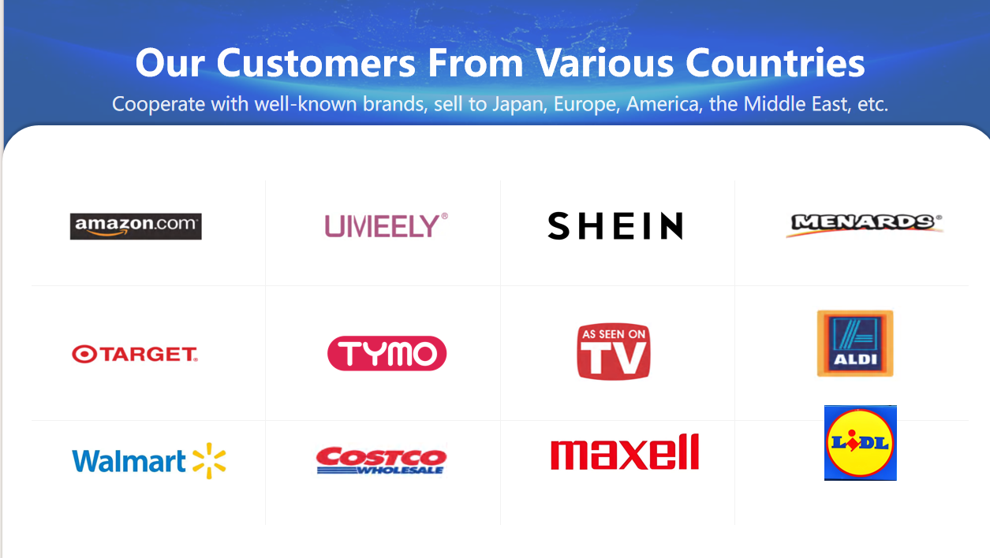 | 首次订单500 | 30%定金+70%尾款（款到发货） | 待沟通 | 30-35天 | 是（4款产品） | 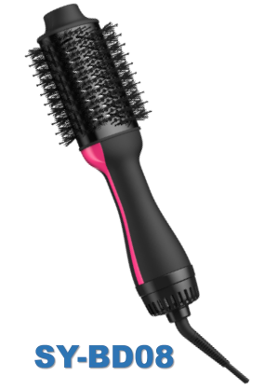 | 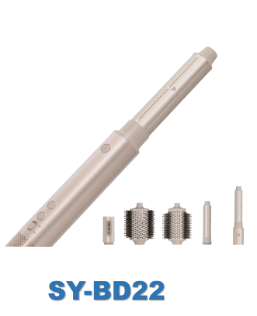 | 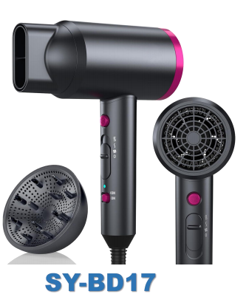 | 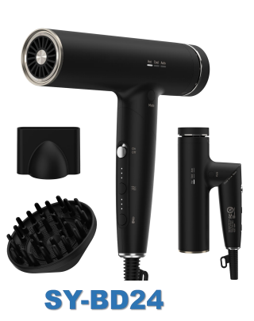 | 1.17吹风机：工厂这边在ozon了解后，认为与其他类似产品相比在材质、电机上有会优势，其他人的款疑似来自义乌 17为普通款的高速吹风机、24为高速吹风机 2.22多配件吹风机：不建议加额外配件头，加了则为顶配版，成本过高，首次上还是建议以目前5件套去上 3.08热风梳、17吹风机：在市场属于低价格段，但质量可以对标中段，叠加精油去配套销售有优势，且在安全认证方面有优势
2 | 祐富百胜宝电器(深圳)有限公司 | 2026-03-18 | 王晓媛、谢润浩、彭磊、何欣 | 深圳市坪山区兰金七路8号 | 无，可配合自行认证 | 3% | 厨电系列、个护系列、地板清洁系列、智能出行系列及新能源系列等 | 可以上架坪山馆的产品的清单： 卷发棒、高速折叠吹风机、高速吹风机、打奶&单杯咖啡机、单杯咖啡机 | 公司90+年就在坪山，距今40余年 | 国内、跨境客户、外贸出口等 | 坪山公司占地100亩，现有员工1100-1200人，产研销一体。 在波兰、越南、东莞等也有工厂 | 1.代工（OEM）、定制（ODM）、也有自研产品，少贴牌产品 2.可做代工的微调给到我们 |  | 公司自研产品：首次订单100-200台 | / | 自研电吹风出厂价160元。 | 有现货，若有新增配件要求后续沟通 | 否 | / | / | / | / | / | 离公司开车约10分钟。该公司主要负责大品牌的代工，质量有保障，成本也不低
3 | 广东领秀首美生物科技有限公司 罗佳燕13726754368 | 2026-03-19 | 王晓媛、谢润浩、彭磊、何欣 | 佛山市三水区芦苞镇展凌路6号 | 1.发膜产品需要在俄罗斯做EAC声明，在中国做不了。一般流程是，工厂提供料体，卖家在俄罗斯做了后会返回来一个二维码给工厂，工厂在把二维码贴上 2.需要做MSDS认证，这是海关需要的，工厂可以帮忙做 | 1.支持快速售后 2.如果后续有客户反馈不良问题，可以在群上我们会协助沟通，正常的方案是1-2个小时给出，特殊情况如需要检测的除外 | 洗护用品、化妆品等 | 沐浴露、洗发水护发素、面膜、面霜、生发产品、头皮精华液、头皮清洁产品、精油（有但估计现在少做）等 | 公司16年成立 | 国内、跨境客户、外贸出口等 | 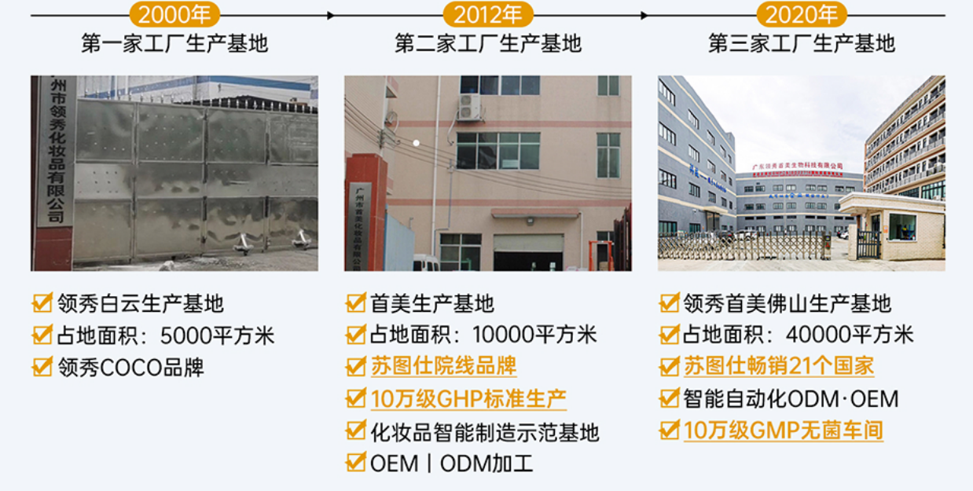 | 可贴牌、代工、定制 | / | 由于是料体，按公斤计算： 需要半吨（500公斤）起，9块起/公斤，包材需要自己出 | 50%定金，发货前结清货款 | 1.发膜： 9块/公斤、11块/公斤、主要看成分。 2.护发精华次抛： 一公斤55元，一公斤可以做200只左右，即一只的成本在0.275左右。 | 包材到货前10-15天告知我们，签订加工合同支付定金后，工厂会乳化好半成品，等包材一到就安排灌装，灌装后6天左右发货，收到货后3天内告诉货物是否有问题 | 是： 次抛 后续发膜待安排 | 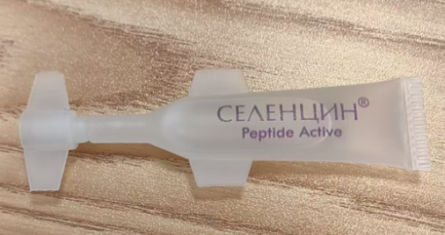 |  |  |  | 1.发膜：目前合作的俄罗斯品牌，在发膜上只做滋润款、深层修复型，功能简单，匹配俄罗斯市场需求 2.香味：选择甜香，男女都喜欢，如花香、果香、coco香等，但需要注意，国内对甜香的定义与国外不同。俄罗斯不喜欢太独特的香味，如古龙香。因为他们爱抽电子烟，所以他们有喷香水的习惯。以后我们可以去找俄罗斯热销的香水去选择香味 3.洗发水：目前不建议做洗发水，因为人群对洗发水的需求有太多种，分类很多，说不定会遇到顾客没买到合适的情况 4.面膜：建议简单功效型，纯补水保湿款，会客诉少。因为美白类的会涉及到更多，一定会产生客诉 5.也建议做沐浴露：因为很少差评和客诉 6.拥有俄罗斯市场的发质分析，俄罗斯人喜欢拉直/卷发，少漂发染发。俄罗斯人头发偏细软，追求蓬松感，多为中性发质。由于气候寒冷，很少油性发质 7.精油：他们说目前合作的俄罗斯品牌，慢慢不怎么做精油了，可能是因为客户拿捏不住应该要挤多少泵，万一挤多了又舍不得浪费，就都抹上去。后续我们做精油的话，可以做一个关于什么长度的头发，建议挤多少泵精油的使用说明书 | 1.包材需要自己出，工厂只负责料体。 2.支持把代工产品微调成分和香味，工厂香味很多。 3.深耕俄罗斯、中东等多个市场。 4.拥有俄罗斯市场的发质分析。
4 | 广州市丝露杰精细化工有限公司 董18620955756 | 2026-03-19 | 王晓媛、谢润浩、彭磊、何欣 | 广州市白云区均禾街罗岗村七星岗企业中路东侧富兴8号 | / | / | 精油、洗护用品 | 沐浴露、洗发水护发素、护发产品、精油、护法精华霜等 | 公司成立于2004 | 国内、跨境客户等 | / | 可贴牌、代工、定制 | 俄罗斯品牌：VOIS | 精油：只要内料就200kg；用工厂提供的包材就100kg 发膜：用工厂提供的包材就200kg-300kg。若500ml发膜可500kg可做1k瓶 | 50%定金，发货前结清货款 | 1.精油： 主要看成分来决定价格，目前一款在俄罗斯热销的成本报价6元一只，成本低端的4-6元，中端的6-8元，高端的看成分，有11元+的 2.包装约2元+ | 1.用工厂内料+我们的包材=一周 2.内料和包材都是工厂的，则可发现货，无现货等生产需要3-5天 | 是： 只给了护发素 | / | / | / | / | 1.他们做的俄罗斯的精油主要毫升为45-60ml，建议做中低价但中端质量的，易快销 2.目前有个比较火的元素：摩洛哥元素/摩洛哥油 | 1.该对接人由于主要负责国内市场，对国外相关情况不太熟悉 2.报价偏贵，6元/只精油，与国内电商平台零售价无差异。 3.若包材为10ml左右的精油试用装，则工厂目前无合适包材，只有适合装乳的，需要自己寻找。工厂次抛的包材需要8w起订量包材
5 | 远特信电子（深圳）有限公司 温总13538220706 | 2026-03-25 | 王晓媛、谢润浩、彭磊、何欣 | 深圳市坪山区石井街道石井工业园3号 | / | / | 厨具类家用小电器 | 给到我们运营的只有自研产品，但是树木很少 | 公司成立于2004 | 主要做出口：欧美、东南亚、日本、中东 | / | 代工、经销商、少量自研产品 | / | / | / | / | / | 否 | / | / | / | / | / | 1.后续主要需要和运营中心对接，因为工厂只负责生产 2.有与大商超如沃尔玛合作 3.小老板有亚马逊经验
6 | 深圳市中深爱的寝具科技有限公司 徐云（微信群） | 2026-03-30 | 王晓媛、彭磊、何欣 | 深圳市坪山区坑梓街道秀新社区白石路2号 | 无，可配合自行认证 | 3个月产品质量包换 | 枕头产品 | 枕头、床垫等家居类产品 | 2011 年 10 月 25 日‌成立 | 国内、跨境客户、外贸等 | / | 可贴牌、代工、定制 | / | / | / | / | 枕头样品制作时间是10天，大货生产时间是30天 | 是： 带回了碎记忆棉枕头· 我自己买了花生弹簧枕 | 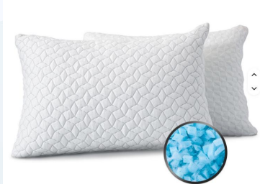 | 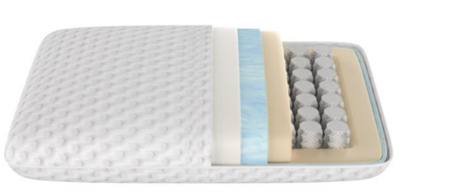 |  |  | / | /
7 | 东莞市创裕电子科技有限公司 彭13790564481 | 2026-04-01 | 王晓媛、彭磊、何欣 | 广东省东莞市塘厦镇石鼓泰兴路3号2栋502室 | 无，可配合自行认证 | / | 电吹风、卷发棒、其他家用杂物 | / | 2015年06月01日成立 | 欧美 | / | 可贴牌、代工、定制 | / | 1.前期可支持，与他人拼单：300-500，但不可长期如此 2.正常起订1000 | / | 1.精油吹风机102元，香氛耗材10-12元/个。 2.便携带线款（P6）：70元；加上测距功能（P6Y）需要加20元；合计90元 3.便携无线款（新品）：单组电池+充电底座（只能用10分钟）150-160元；2组电池价格未定 | 首单30天 | 否 | / | / | / | / | 1.目前迷你便携款卖的多；这其中有线款也多 因为有线款比无线款便宜 2.工厂目前在开发无线款电吹风 3.工厂放弃了开发精油电吹风 | 可关注该工厂的便携有线款
8 | 东莞市科妍化妆品有限公司 萧18826402269 | 2026-04-01 | 王晓媛、彭磊、何欣 | 广东省东莞市石排镇埔心商业街10号101室 | 无，可配合自行认证 | / | 精油、洗护用品、发膜 | / | 2013年05月07日成立 | 国内、跨境客户、外贸等 | / | 可贴牌、代工、定制 | / | / | / | / | 打样需要12天 | 否 | / | / | / | / | 1.真正有修复头发效果的是发膜，含有角蛋白等 2.精油主要是在头发形成油膜，对头发没有修复作用 | /
9 | 广东蕴特生物科技有限公司 晋晨18998304573 | 2026-04-02 | 王晓媛、彭磊、何欣 | 广东省清远市英德市英红镇广德园万洋众创城 C 区 8 栋第二层至第五层 502 室 | 无，可配合自行认证 | / | 精油、发膜、洗护产品、香类产品 | 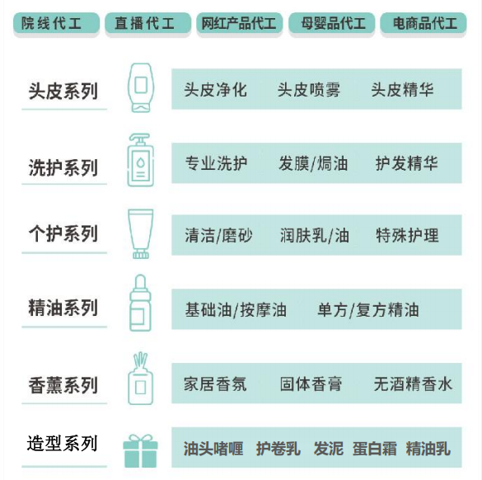 | 2004年成立 | 国内、外贸等 | / | 可贴牌、代工、定制 | 龙哥说 等 | 精油：500公斤 | / | 精油5元一瓶（含包材） | / | 是 | 洗发水、发膜*2、精油 | / | / | / | 1.有俄罗斯外贸客户品牌商，目前工厂了解到的热卖品为：头发精油、定型品、大油头用品、发膜（去黄气、增加头发光泽感） | 1.需要一周出样品试用 2.绿色王牌发膜主要针对烫染发质，还有针对平台健康发质的发膜 3.公司还有香类产品，如：无酒精香氛（可用480h）
10 | 广东臣美电器有限公司 | 2026-04-02 | 王晓媛、彭磊、何欣 | 广东省佛山市顺德区大良街道五沙社区顺昌路21号悦腾智能制造园6栋403号 | 无，可配合自行认证 | / | 电吹风，其他家用电器 | / | 成立于‌2014 年 8 月 15 日 | 国内 | / | 可贴牌、代工、定制 | 自有品牌立时 | 1000+ | / | 约90元/台 | 30天 | 否 | / | / | / | / | 1.功能不要太多：有外贸客户反馈，客户觉得功能多太麻烦了，还不如只有一个智能功能 | 产品优点： 1.高速：靠风速快速吹干，而不是热烤干，缩短时间减少头发损伤 2.等离子（36/66亿）：防静电，降低毛躁感 3.声音：比戴森高一分贝，但比追觅等国内吹风机分贝低 4.卡扣：没有消磁风险 5.颜色多种 目前我们产品需求： 1.等离子 2.光圈（更易看风速热度情况）
11
12
13
14

